Sheet1
无碳日 | 低碳日 | 高碳日 | 无碳日 | 低碳日 | 高碳日 | 休息日
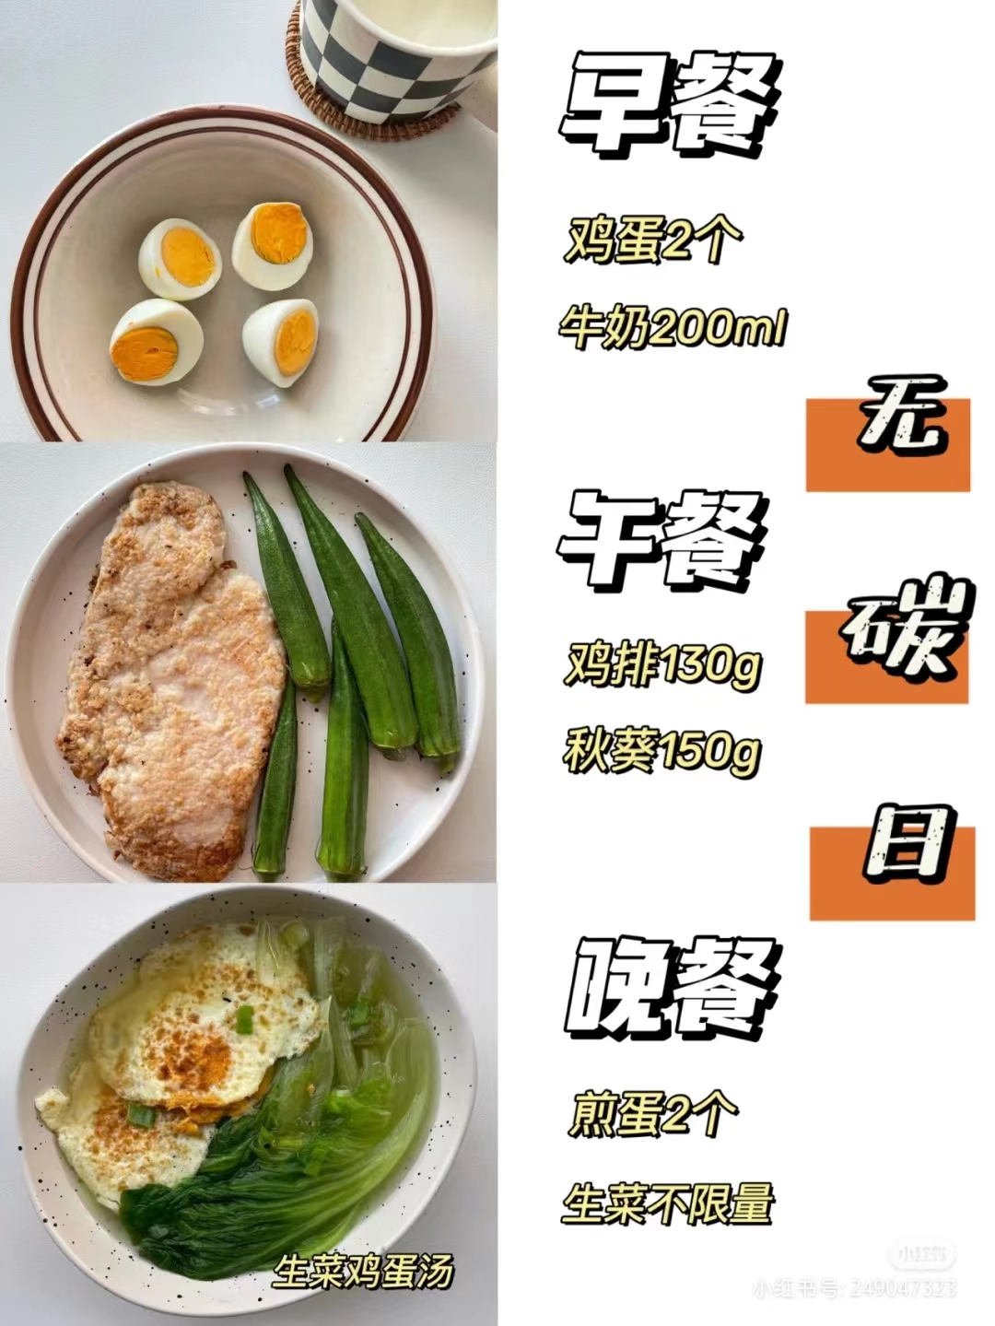 | 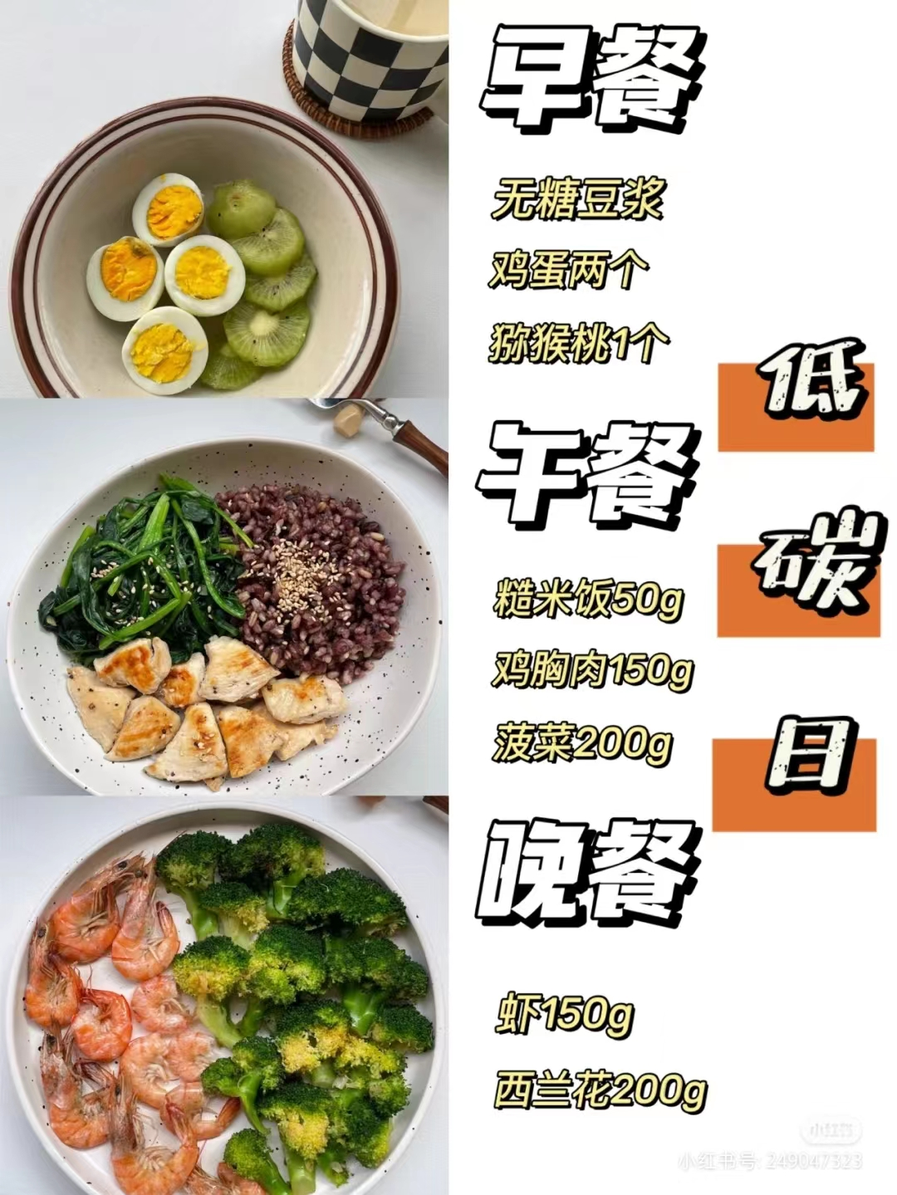 | 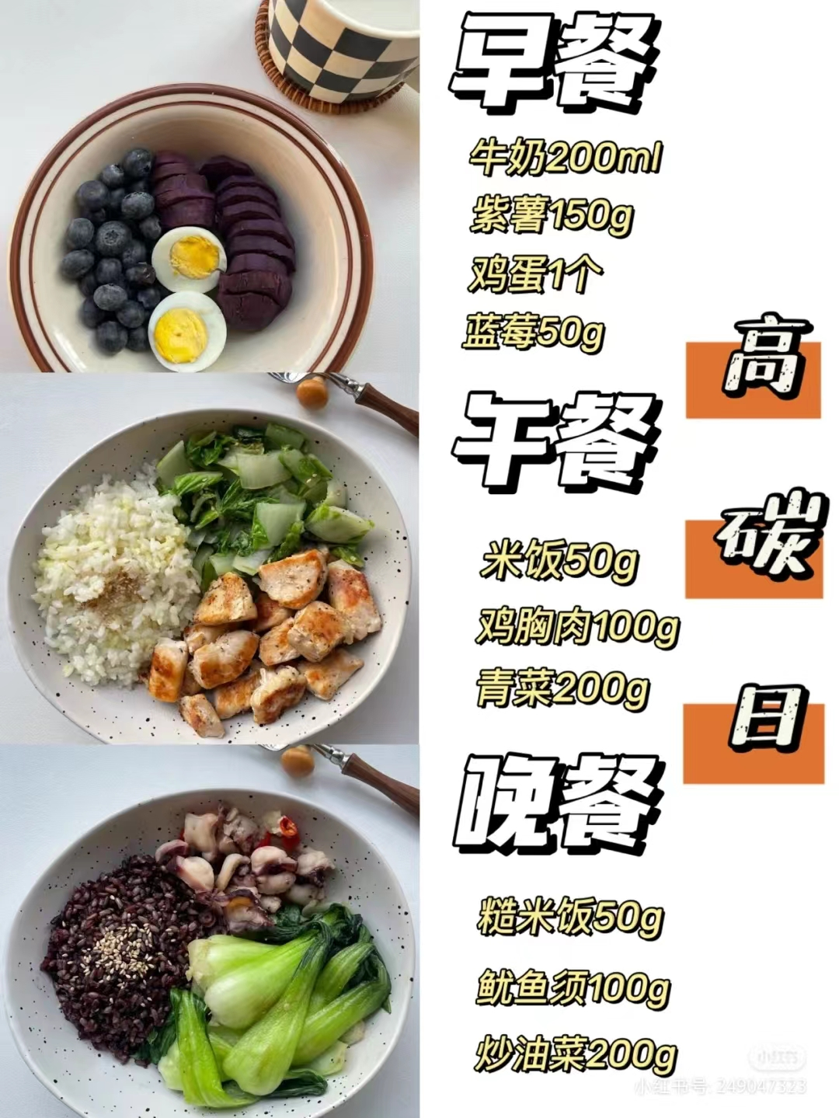 |  |  |  | 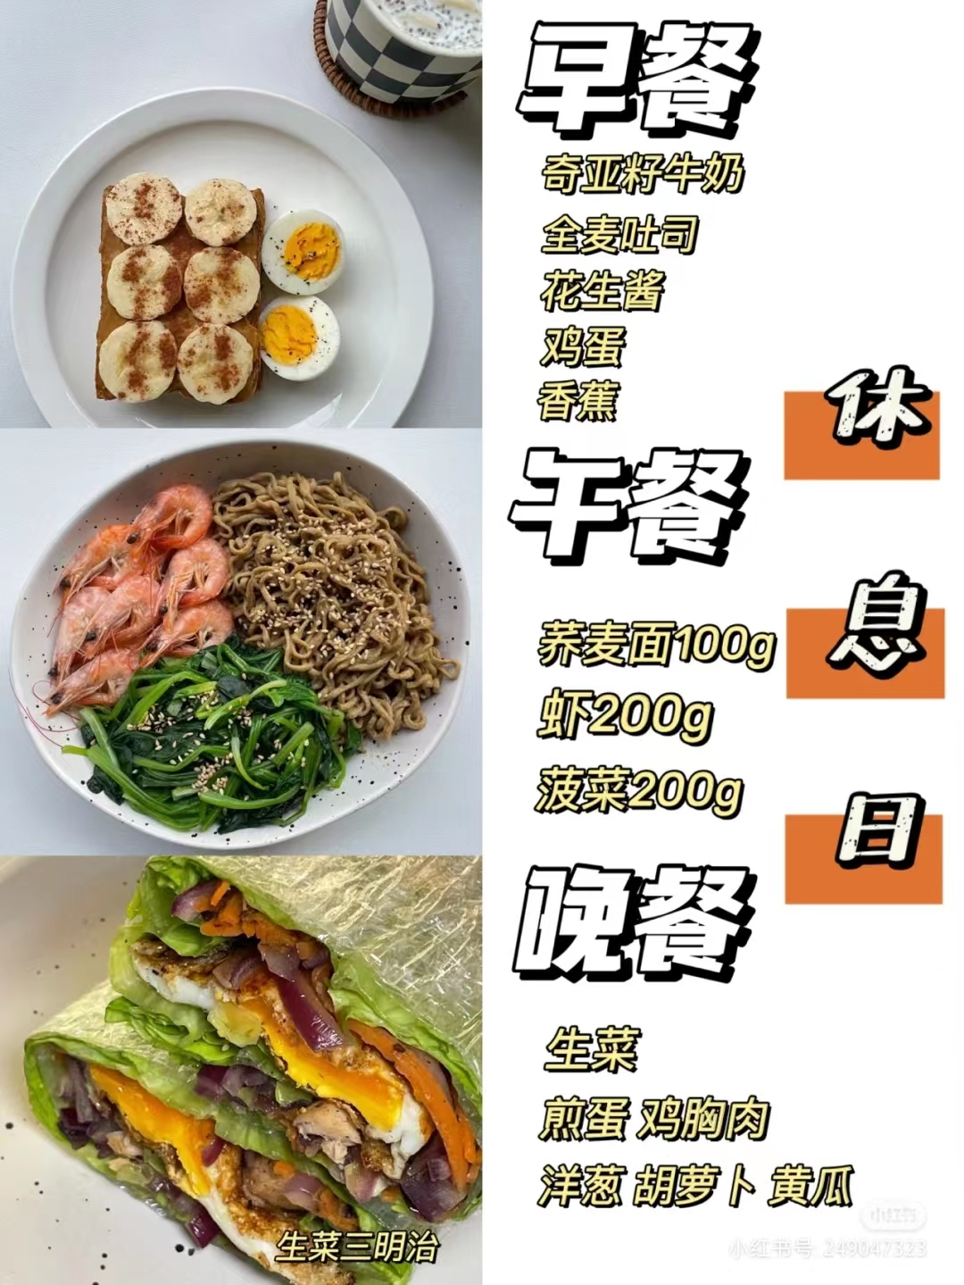

七天一个循环，可循环五到六周 | 每天饮水1.5~2L | 初始体重：64.7kg

每周需要准备的食材--黄荷
鸡蛋：20个
牛奶：五袋/无糖豆浆2袋
水果：猕猴桃2个 蓝莓100g
鸡胸肉：750g
秋葵：300g
生菜：1棵
菠菜:500g
小白菜：500g
油菜：500g
糙米饭：200g
米饭：100g
虾：300g
西兰花：1棵
紫薯：1斤

糙米饭的做法：糙米洗净泡一晚和大米煮加醋

